ΑΠΟΤΑΜΙΕΥΣΗ
 |  | CAPITAL BUILDER
 | Πλάνο αποταμίευσης
 | *Συμπληρώνετε μόνο τα πεδία με κίτρινο χρώμα
 | Πλάνο αποταμίευσης
 | Ποια ανάγκη θέλετε να καλύψετε μέσω της αποταμίευσης;
 | Τρέχουσα ηλικία (έτη):
 | Επιθυμητή ηλικία συνταξιοδότησης (έτη):
 | Χρονικός ορίζοντας για Σύνταξη γήρατος (έτη): | -
 | Επιθυμητή μηνιαία σύνταξη στη λήξη με σημερινά δεδομένα κόστους ζωής (€) :
 | Μηνιαία σύνταξη στόχος (€) : | -
 | Συνολική διάρκεια συνταξιοδότησης (έτη):
 | Συνολικό αναγκαίο κεφάλαιο (€) : | -
 | Επενδυτική στρατηγική :
 | Ετησιοποιημένη απόδοση (%) : | 0.00%
 | Απαραίτητη ετήσια καταβολή (€) : | 0
 | Τρέχουσα ηλικία παιδιού (έτη):
 | Επιθυμητή ηλικία έναρξης σπουδών (έτη):
 | Χρονικός ορίζοντας για Σπουδές/Αποκατάσταση παιδιών (έτη): | -
 | Συνολικό αναγκαίο κεφάλαιο στη λήξη με σημερινά δεδομένα κόστους ζωής (€) :
 | Συνολικό αναγκαίο κεφάλαιο στόχος (€): | -
 | Επενδυτική στρατηγική :
 | Ετησιοποιημένη απόδοση (%) : | 0.00%
 | Απαραίτητη ετήσια καταβολή (€) : | 0
 | Χρονικός ορίζοντας για Αποταμίευση γενικώς (έτη):
 | Συνολικό αναγκαίο κεφάλαιο στη λήξη με σημερινά δεδομένα κόστους ζωής (€) :
 | Συνολικό αναγκαίο κεφάλαιο στόχος (€): | 0 €
 | Επενδυτική στρατηγική :
 | Ετησιοποιημένη απόδοση (%) : | 0.00%
 | Απαραίτητη ετήσια καταβολή (€) : | 0

 | Συνολικό Ετήσιο Ποσό Αποταμίευσης (€) : | 0 €

Επενδυτικές Στρατηγικές
Συντηρητική | Η αναμενόμενη ετησιοποιημένη απόδοση βάσει ιστορικότητας είναι γύρω στο 3%, δηλαδή όσο περίπου και ο πληθωρισμός. Με αυτήν τη στρατηγική επένδυσης αποσκοπείς να μην χάνουν την αξία τους τα χρήματα σου και σε πολύ μικρή μεταβλητότητα στην αξία της επένδυσης σου κατά τη διάρκεια αυτής. Αυτή η στρατηγική συστήνεται για χρονικές διάρκειες έως 3 ετών. | 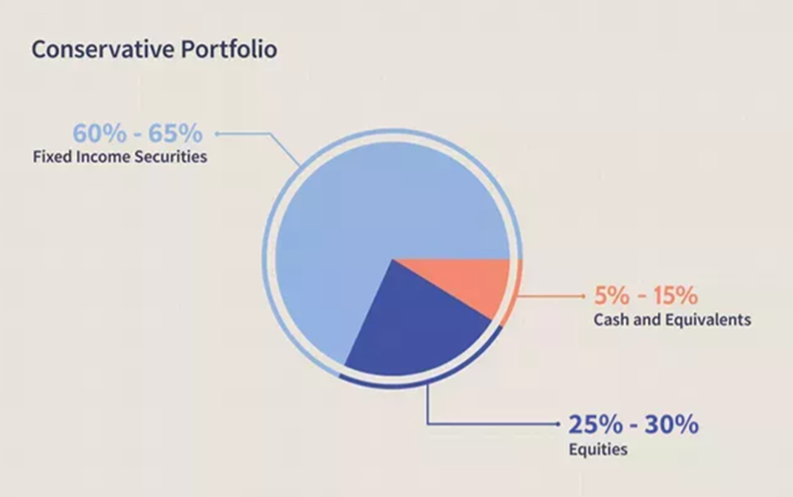
Αποταμιευτική | Η αναμενόμενη ετησιοποιημένη απόδοση βάσει ιστορικότητας είναι γύρω στο 4,5%, δηλαδή οριακά μεγαλύτερη από τον πληθωρισμό. Με αυτήν τη στρατηγική επένδυσης αποσκοπείς σε μικρή πραγματική υπεραξία για τα χρήματα σου και με μικρή μεταβλητότητα στην αξία της επένδυσης σου κατά τη διάρκεια αυτής. Αυτή η στρατηγική συστήνεται για χρονικές διάρκειες 5 ετών και άνω. | 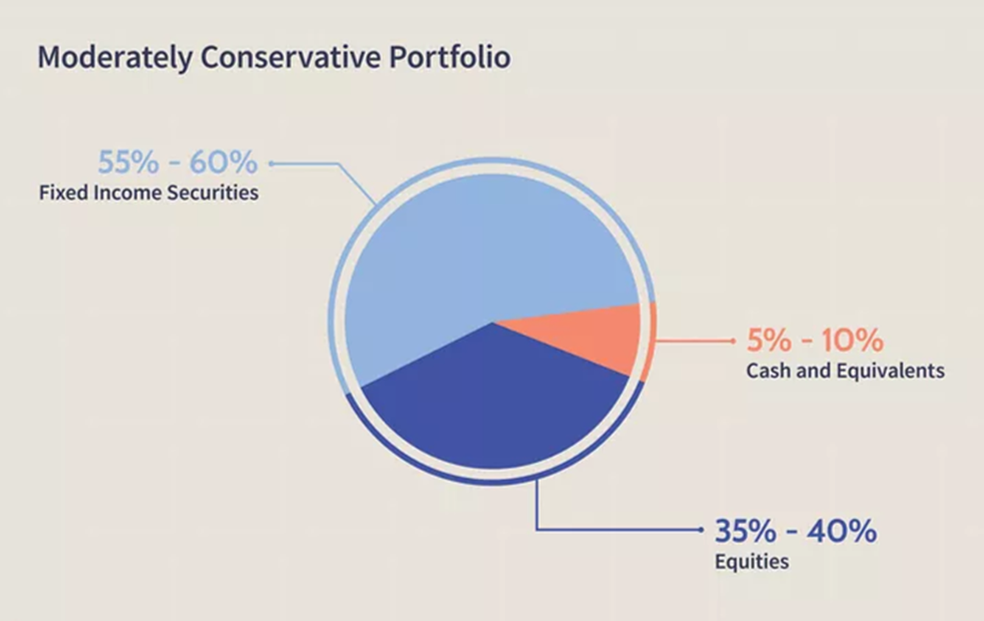
Ισορροπημένη | Η αναμενόμενη ετησιοποιημένη απόδοση βάσει ιστορικότητας είναι γύρω στο 6%, δηλαδή επαρκώς μεγαλύτερη από τον πληθωρισμό. Με αυτήν τη στρατηγική επένδυσης αποσκοπείς σε σχετικά μεγάλη υπεραξία για τα χρήματα σου χωρίς έντονη μεταβλητότητα στην αξία της επένδυσης σου κατά τη διάρκεια αυτής. Αυτή η στρατηγική συστήνεται για χρονικές διάρκειες 8 ετών και άνω. | 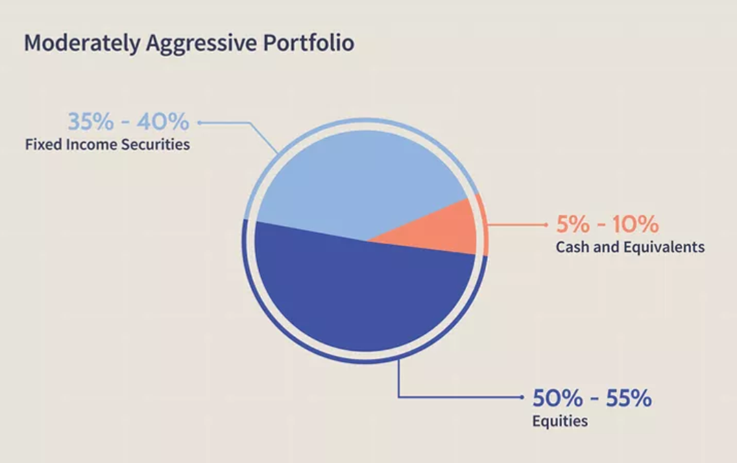
Επιθετική | Η αναμενόμενη ετησιοποιημένη απόδοση βάσει ιστορικότητας είναι γύρω στο 8%, δηλαδή σημαντικά μεγαλύτερη από τον πληθωρισμό. Με αυτήν τη στρατηγική επένδυσης αποσκοπείς σε μεγάλη πραγματική υπεραξία για τα χρήματα σου αλλά με έντονη μεταβλητότητα στην αξία της επένδυσης σου κατά τη διάρκεια αυτής. Αυτή η στρατηγική συστήνεται για χρονικές διάρκειες 10 ετών και άνω. | 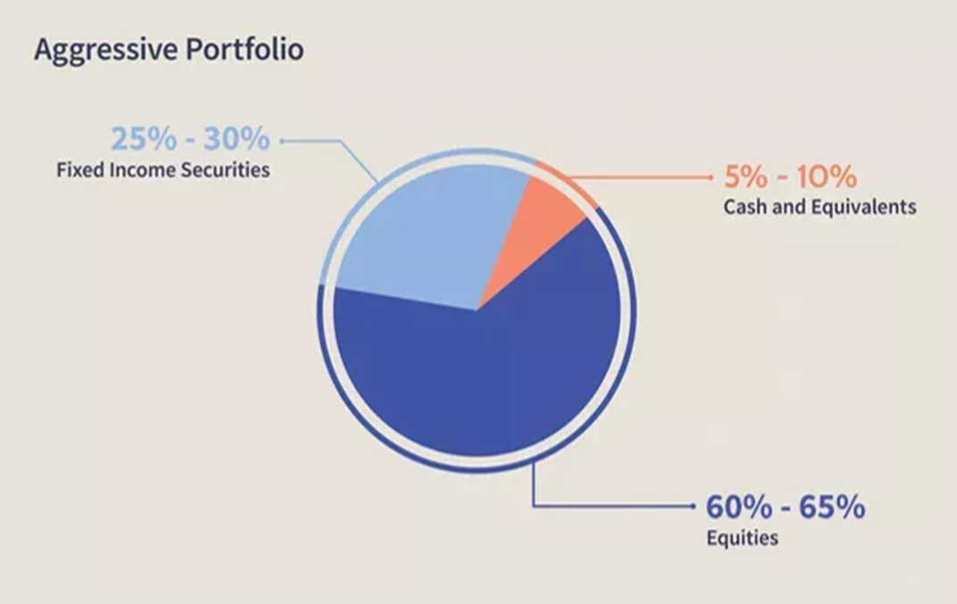
Πολύ επιθετική | Η αναμενόμενη ετησιοποιημένη απόδοση βάσει ιστορικότητας είναι γύρω στο 10%, δηλαδή πολύ μεγαλύτερη από τον πληθωρισμό. Με αυτήν τη στρατηγική επένδυσης αποσκοπείς σε πολύ μεγάλη πραγματική υπεραξία για τα χρήματα σου αλλά με έντονη μεταβλητότητα στην αξία της επένδυσης σου κατά τη διάρκεια αυτής. Αυτή η στρατηγική συστήνεται για χρονικές διάρκειες 15 ετών και άνω. | 